HKD
订单号 | 入住日期 | 离店日期 | 应收 |  |  |  | ，
999228238516873 | 2023-12-15 | 2023-12-18 | 1368.24 | 1368.33 | 4161234 | -0.09 | ，4161234 | 直连
999228272269103 | 2023-12-15 | 2023-12-18 | 6858.02 | 6858.00 | 4172253 | 0.02 | ，4172253 | 直连
999228587581732 | 2023-12-16 | 2023-12-18 | 5356.86 | 5356.94 | 4305458 | -0.08 | ，4305458 | 直连
999228701274289 | 2023-12-15 | 2023-12-18 | 2925.33 | 3316.68 | 4334830 | -391.35 | ，4334830 | 直采 | 12月1日 Helen 4334830 入账3051.01RMB，出账22200PHP，补款单999228714460978

 |  |  | 105795.79

 |  |  | 105795.79 HKD

A231221095127481 |  | 17829.8
A231221095156481 |  | 88359.09
CNY / HKD 当前参考汇率: 1.091941472 |  | 106188.89
总计：360 CNY/ 393.1 HKD
两个总的提现393.1+105795.79=106188.89 HKD

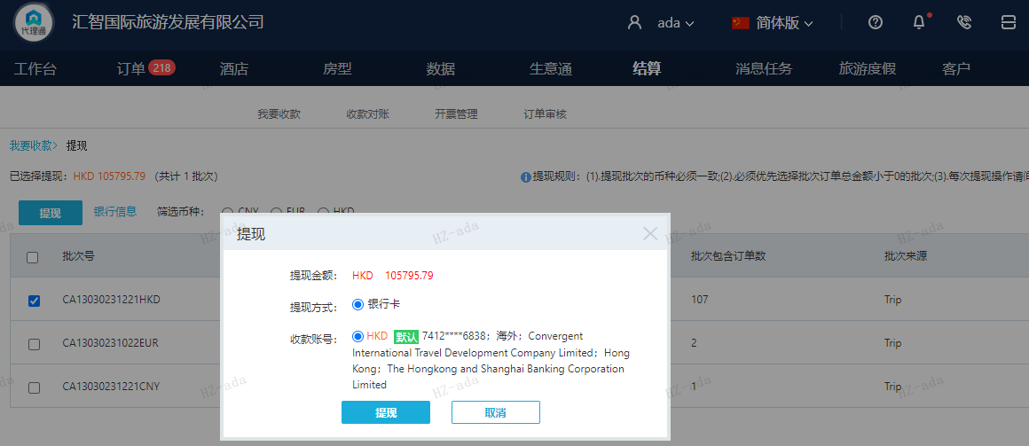

CNY
订单号 | 入住日期 | 离店日期 | 应收 |  |  |  | ，
999228714460978 | 2023-12-15 | 2023-12-18 | 360 | #N/A | 4334830 | #N/A | ，4334830 | #N/A | 12月1日 Helen 4334830 入账3051.01RMB，出账22200PHP，补款单999228714460978

CNY / HKD 当前参考汇率: 1.091941472
总计：360 CNY/ 393.1 HKD

